货描

>>货描要求
我司可以接受显示一些L/C NUMBER 的要求，但是一些容易产生异议或船公司规定相驳信息，我司将不予显示。
以下列举部分常见的禁止内容， 因S/I内容多样，该内容并非完整的清单。标准请参见上述要求。
品名/唛头禁止显示内容 | 备注及注意事项
1. under water line/deck /temperature | 不接受显示货物在船上的摆放位置
2. far away from fire/hot | 不接受显示货物远离火源等字样
3. part-load /LCL/partial bill | 不接受显示拼箱等字样
4. detention /storage | 可用备注所述免用箱条款代替：
5. clean on board | 不接受显示清洁提单等字样
6. cargo value/cost /price /amount | 不接受显示货值及单价
7. sct code/vip code/name account | 在提单固定栏位中会显示，请不要重复在品名中/唛头显示
8. vessel /voyage /sailing date | 在提单固定栏位中会显示，请不要重复在品名中/唛头显示
9. container type/contianer number/seal no/ container amount | 在提单固定栏位中会显示，请不要重复在品名中/唛头显示
10. involve frt clause & payer/ contract holder | 不接受显示与运费相关的条款及付费方
11. MSC CODE | 由于MSC CODE 会失效等不确定因素，请不要重复在品名中/唛头显示
12. company name + address | 与提单上收发通不一致的公司不接受显示在品名/唛头中
13. container deposit | 不接受显示关于押金等字样
14. CY-CY/CY TO FO/ RAMP/TRUCK | 不接受显示运输方式
15. ship to + address | 非CY TO DOOR , 不接受显示ship to + address. CY TO DOOR情况下，可显示address但需与final dest. 为同一地区，不接受显示任何company name
16. military cargo | 不接受军用物品及与军事实体相关的货物
17. final destination/place of delivery | 与提单上final dest信息不一致的不接受显示在品名/唛头中
18. ETC/and so on/attachment in cargo desc. | 所有品名必须显示全部，不接受显示等等字样或者附件
19. v.i.a + routing | 不接受显示任何路径
20. said to contain | AMS不接受显示该字样; 其他航线需同时显示详细品名
21. $ # @ ! () & “ ? <> *^ + ~ | 去加拿大货物在品名和唛头中不能显示这些符号

以下案例仅供参考，最新港口要求请至LINDO下载区参阅“MSC操作指南”
>>HS code
强烈建议所有港口都提供6位HS code。 此外，舱单中的HS code是为了申报给目的港海关，故请按目的港的HS code 提供。
国家 | 是否强制显示在品名中 | 不同的HS CODE是否需要分列 | 不同HS CODE 需要加入 additional hs code
ALGERIA |  | REMARK
Argentina | √
Bahamas ( for US shpmt ) |  | √
Belgium |  | √
Brazil |  |  | √
Burma * |  |  | √
Crimea* |  |  | √
DJIBOUTI | √
Egypt | √
Finland |  | √
Germany | √ | √
Greece |  | √
Indian |  | √
Iran* | √ | √
Ireland | √ |  | √
Israel |  | √
Italy |  | √ （不强制，但风险由贵司承担）
Ivory Coast* |  |  | √
Jordan | √
Kenya
Libya* |  |  | √
Malaysia |  |  | √
Netherland |  | √ （不强制，但风险由贵司承担）
NIGERIA
PANAMA
Paraguay | √ |  | √
Port Qasim -Karachi | √
Portugal |  | √
PUERTO RICO（US） |  | √
Romania |  | √
Russia* |  |  | √
Sevastopol* |  |  | √
Spain |  | √
Sudan* |  |  | √
Syria* |  | √
Turkey |  | √
United Kingdom |  | √ （不强制，但风险由贵司承担）
Ukraine |  | √
USA |  | √
Vietnam | √
多个品名分列, 同一个箱号下可以用ADD 功能添加; 用品名查询更改对应的HS CODE
表1: >>MH8 USER:
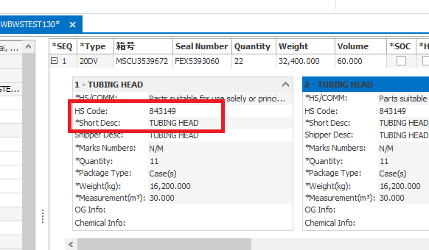

>>危险品货物注意事项
1. 在S/I阶段如有些项目信息需要更改，请参阅下列*表1哪些可以直接接受或不接受。 不接受的更改项请与我司DG team申请并得到批复后再提交S/I
2. 若需出单时并拆单，请与S/O阶段按出单要求直接订舱。船开前不接受任何形式的并拆单。
3. 一个箱子中， 有多个DG 货物，请保证S/I与S/O一致，切勿合并显示cargo
注：SI 阶段DG 货物中危险品信息必须保持与SO一致
表1:
SI item | before vessel departure
Simple SPLIT/combine BILL | don' t accept to revise
SHIPPER | don' t accept to revise
CNEE | subject to SI
NOTIFY 1/2 | subject to SI
HS CODE | subject to SI
commodity name | subject to DG application
Gross Weight | don' t accept to revise
Number of packages | subject to DG application
Cub. | subject to SI
CLASS & UN NUMBER | subject to DG application
L/C term | subject to SI
MARKS | subject to SI

>>唛头
唛头也是货描的一部分，通常是需要通过EDI的形式传输给目的港。但是有时客人需要在唛头中显示非英文/数字的文字或图片，因此不得不使用贴唛来进行操作，可是这种唛头将不再传输给目的港。 所以，只有在唛头里含有非英文/数字的文字，符号或者图片时，我们才能接受贴唛。 在SI阶段客人需要提供贴唛的内容给提单组，经提单组审核通过后，提交SI时唛头为see attachment或者see attached，待提单签出后至联东柜台进行贴唛

转运注意事项
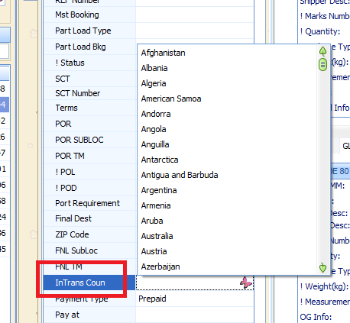
>> 转运是指MSC只负责根据舱单中POD位置要求运输货运，如到港后货物仍需转运到另一个国家，将由收货人自行承担费用和风险。 但发货人需在SI上注明此条款，以便MSC可以向目的港海关做正确过境货舱单申报。 任何转运条款应该与CSR 确认并得到批复， 且SI 必须按照CSR 批复的转运条款提交。下表为一些对转运有特殊要求的国家。
POD/国家 | 转运至XXX | 特殊要求及操作
any port/country | YEMEN | 不接受，请与CSR team 进一步确认
any port/country | Syria/Russian/Libya/Iran | 转运去制裁国家的，需遵循制裁国家流程。S/I必须与订舱确认的BEF一致
BANGKOK（Thailand） |  | 一般情况不接受转运，转运去任何地方必须与CSR 确认
Chile | Bolivia | 转运Bolivia， 转运条款必须显示，舱单中的转运国家必须提交，最终收货人必须是转运当地的
Dar Es Salaam(Tanzania) | BURUNDI/MALAWI/Zanzibar and Tanga | 1. 拒绝显示ICD 2. 转运去BURUNDI ， CTN NO 必须提供及显示在品名中 3. 转运去MALAWI ， 收货人或者通知人有一方必须是MALAWI 当地的 4. 拒绝显示 Transit cargoes for Zanzibar and Tanga
Georgia | Armenia/Azerbaijan | 转运Armenia/Azerbaijan， 转运条款必须显示，舱单中的转运国家必须提交，最终收货人必须是转运当地的
HOCHIMINH/QUY NHON （Vietnam） |  | 不接受显示任何转运条款
ISRAEL | Goods in transit to Jordan Goods in transit to Quneitra Goods in transit to Palestinian authorities | Not allowed: EMC for "in transit " for cargo that already declared, will NOT be accepted by the Local Customs In transit to Syria /In transit to Lebanon /In transit to Egypt
Jebel ali (U.A.E) | Saudi Arabia | 转运Saudi Arabia， 转运条款必须显示，舱单中的转运国家必须提交，最终收货人必须是UAE的
KUWAIT |  | 转运去任何地方， 转运条款必须显示，舱单中的转运国家必须提交，最终收货人必须是KUWAIT的
Mombasa（Kenya） | Somalia/Uganda (Jinja, Kampala…)/South Sudan (case by case) | 1. 收货人必须是转运国当地的 2. 转运去苏丹的必须与客服单票确认 3. 不接受CFS clause 4. 不接受转运去Zambia(Lusaka…)
Mozambique | Zambia/Zimbabwe | 转运Zambia/Zimbabwe， 转运条款必须显示，舱单中的转运国家必须提交，最终收货人必须是转运当地的
Nhava sheva （INDIA) |  | 不接受显示任何转运条款
Paraguay | Villeta, Paraguay | 对于NCM:3808的货物 1. 无F.dest属于客户自行转运，需在品名中添加“Cargo in transit to ANNP VILLETA by merchant's account” 2.有F.dest: Villeta, Paraguay，属于MSC转运，需在品名中添加“Cargo in transit to ANNP VILLETA”
Romania(Constanta) | MOLDOVA, REPUBLIC OF | 转运至MOLDOVA， 转运条款必须显示，舱单中的转运国家必须提交，最终收货人必须是转运当地的
SALALAH(Oman) | YEMEN | 1. 转运去也门，DG 是不被接受的 2. 转运去也门必须与CSR 进一步确认，若CSR 接受最终收货人必须在也门当地并且货物是民用的
Turkey | IRAQ | 转运去伊拉克IRAQ的必须与客服单票确认

*当满足以下转运信息，MH8 user 需在固定栏位中选择正确的转运国家。INTTRA user只需在货描中显示已批复的转运条款。 1. 当货描中含有中转条款时必须在指定位置选择转运地所在国家 2. 当收货人所在国家与卸货港所在国家不一致时，请与发货人落实此票货物是否为卸货港国境转关货物，如果是，请在指定位置选择转运地所在国家！

内支线注意事项
>>当货物从內支出口到上海接驳大船时，我们可以根据客人的需求提供驳船提单，但Brazil ，Syria除外
1. 以下是关于內支货物选择显示驳船信息或大船信息时，提单显示方式
大船or 驳船提单显示方式 | POR | POL | POD/FINAL DEST | Sailing date | Vessel/Voyage
大船提单 | 与实际POR 相同 | 与实际POL 相同 | 与实际POD/FINAL DEST 一致 | 与实际大船开船日一致 | 与实际大船一致
驳船提单 | XXXXX | 与实际POR 相同 | 与实际POD/FINAL DEST 一致 | 与CCA驳船开船日 一致 | 与CCA驳船 一致

2. 大船/驳船样单 （品名中不接受显示任何船名航次信息）

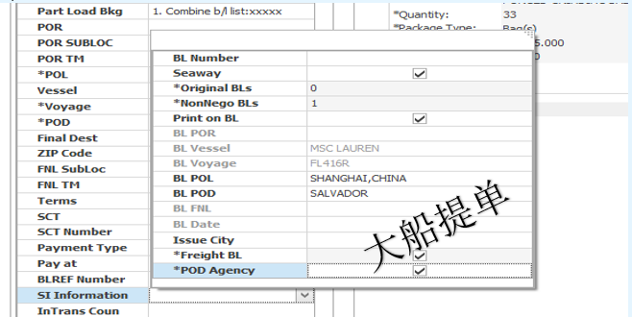
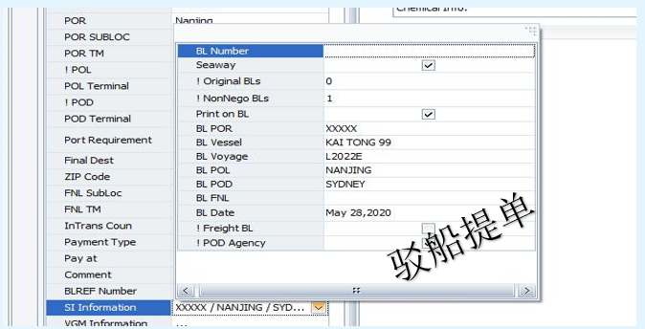

3. CCA 提交及签单注意事项
1. 驳船开后的4个工作小时内提交CCA 信息（遇到查验，请在查验完成后提交正确的封号及驳船信息， 并及时邮件通知DOC）
2. 确保副票与主票提交CCA 中的起运地，目的港，最终目的地保持一致，避免事后无法并单
3. 签单代理收到PDF 后，及时在CCA上做好并单事宜，并在签发提单时核对提单上的所有信息，确保与CCA 一致。 如发现件毛体不一致， 请让客人提供保函并抄送DOC ，其余信息不一致请与DOC 确认后才可放单
4. 正本提单已签，请及时子在网上标注ISSUED, 并备注好提单序列号
5. 如遇到错误提单需要被收回重新签发提单的，需要重新备注新提单序列号并填写作废提单序列号，作废张数

显运提单
>>显运提单
所有海关要求显运或客户各人要求显运的提单，均需由客户在提交S/I时勾选或标注。非海关要求的显运提单要求将视Pricing teamd的批复是否可满足。
以下为哪些目的港海关要求提单显运
Country | 海关是否有显运要求 | 备注及注意事项
Brazil | Freighted BILL | 巴西必须是显运提单
Costa Rica | Freighted BILL | 不显示需要与销售申请并得到目的港批复 若无申请及批复，所有风险由贵司承担
Dominican Republic | Freighted BILL | 不显示需要与销售申请并得到目的港批复 若无申请及批复，所有风险由贵司承担
Guatemala | Freighted BILL | 不显示需要与销售申请并得到目的港批复 若无申请及批复，所有风险由贵司承担
Peru | Freighted BILL | 直接可以出保函不显示运费
Salvadoran | Freighted BILL | 不显示需要与销售申请并得到目的港批复 若无申请及批复，所有风险由贵司承担
BOLIVIA/CHILE | Freighted BILL | 所有运往至玻利维亚(通常从智利港口转运)的货物必须签发 “显运提单”，
其他非强制显示运费的国家 |  | 我司将按照实际可操作性进行签发提单， 请需要显示运费请提前与PRICING TEAM 申请

注：固定显示国家也需客户自行在S/I上勾选 freighted bill. DOC均 按照S/I上Frighted bill 是否勾选出单 。
1. MH8 user提交方式：

2. INTTRA USER 提交方式：
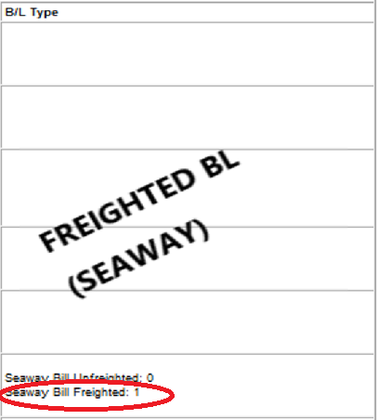
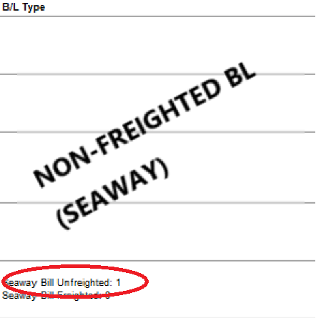

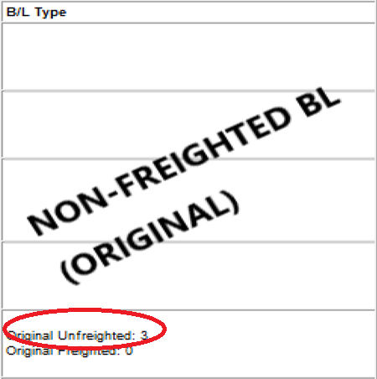
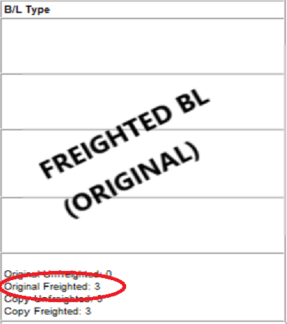

3. EXCEL提交方式:

AMS OF USA CANADA MEXICO
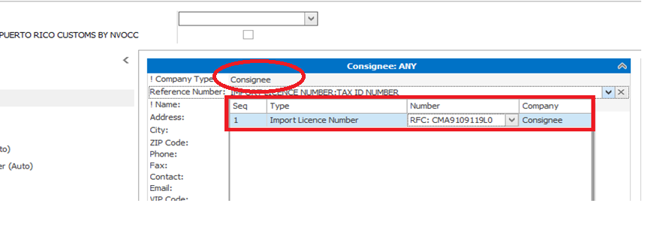
>>AMS 根据美国，加拿大，墨西哥海关要求，所有到这些国家或过境的货物需要在货物装载前24小时做申报， 故客人需要严格按照我司SI截单时间提交SI，以便我司可以及时完成舱单制作及申报。 具体请参照“进港代码一览表”中“AMS/ENS要求”一栏，标注为“Y”的需要在上海港装船前申报，标注为“L”的需要在中转港装船前申报。
AMS 申报方可以是船公司代为申报，或由客人自行申报，故客人需在SI上做正确备注，便于进一步的操作
1. 若客人自行申报AMS(ACI)，请按下列要求提供所有信息
A: AMS filing party
POD in | Final Dest. In | It is needed to tick NVOCC when AMS filing by NVOCC | NVOCC company is mandatory in manifest
USA |  | Y | Y
USA | Canada | Y | Y
Canada |  | Y | N
Canada | USA | Y | N
MEX |  | Y | N
USA | MEX | Y | Y
B: 提单，舱单信息提供
shipper | cnee | notify | EMAIL ID | cargo/mark
必须显示详细地址, 舱单提单一致 | 1. 必须显示详细地址, 2.必须是当地的收货人 3.舱单提单信息必须一致 | 1. 必须显示详细地址, 2.必须是当地的通知人 3.舱单提单信息必须一致 | 舱单中必须提供，提单上可不显示 | 1. 不接受笼统品名，请显示具体品名 2. 包装单位不接受pallets/Bundles/Coils 3. 需要提供6 位hs code品名中出现不同hs code , 需要分列件毛体

2. 若客人要求船公司代为申报，请按下列要求提供所有信息
A: AMS filing party
若无AMS filing party的勾选，我司将默认有我司代为申报，客户也无需提供SCAC code
B: 提单，舱单信息提供
POD in | Final Dest. In | Manifest Shipper | BL Shipper | Manifest Consignee | BL Consignee | Manifest Notify party | BL Notify party | EMAIL ID
USA/ PUERTO RICO |  | 真实发货人 | 货代/真实发货人 | 真实收货人 | 货代/真实收货人 | 舱单提单需保持一致 | 舱单提单需保持一致 | 舱单中必须提供，提单上可不显示
USA | Canada | 真实发货人 | 真实发货人 | 真实收货人 | 真实收货人 | 舱单提单需保持一致 | 舱单提单需保持一致 | 舱单中必须提供，提单上可不显示
Canada | USA | 真实发货人 | 真实发货人 | 真实收货人 | 真实收货人 | 舱单提单需保持一致 | 舱单提单需保持一致 | 舱单中必须提供，提单上可不显示
Canada |  | 真实发货人 | 真实发货人 | 真实收货人 | 真实收货人 | 舱单提单需保持一致 | 舱单提单需保持一致 | 舱单中必须提供，提单上可不显示
Mexico |  | 舱单提单需保持一致 （需提供TAX ID) | 舱单提单需保持一致 （需提供TAX ID) | 舱单提单需保持一致 （需提供TAX ID) | 舱单提单需保持一致 （需提供TAX ID) | 舱单提单需保持一致 （需提供TAX ID) | 舱单提单需保持一致（需提供TAX ID) | 舱单中必须提供，提单上可不显示
USA | Mexico | 真实发货人 （需提供TAX ID) | 真实发货人 （需提供TAX ID) | 真实收货人 （需提供TAX ID) | 真实收货人 （需提供TAX ID) | 真实通知人 (需提供TAX ID) | 真实通知人 (需提供TAX ID) | 舱单中必须提供，提单上可不显示

>>正确货物信息
1.提单号/起运港/目的港/最终交货地 2.箱封号 3.详细品名和正确的短品名 4.6位海关编码（美国多个HS code需分列）此外，舱单中的HS code是为了申报给目的港海关，故请按目的港的HS code 提供。最新港口要求请至LINDO下载区参阅“MSC操作指南” 5.件毛体，包装方式（美国不接受pallets & bundles）（最新港口要求请至LINDO下载区参阅“MSC操作指南） 6.唛头

>>MH8 USER:
*1.AMS自发（NVOCC）或MSC 代发需在S/O阶段正确提交。若在S/I阶段有变动需向BOOKING TEAM申请更改后再提交S/I。 *2.到美国的提单AMS若由NVOCC自发，必须提供正确的SCAC CODE.错误的CODE会导致AMS 发送失败，MH8 user 请按照如下（图1）方式正确提交SI ， 其他国家的则无需填写nvocc company *3.另外注意：San Juan, Puerto Rico是美国的自治邦，与美国一样需要申报AMS发送类型，且港口要求同美国。 *4. 所有港口POD/FINAL DEST 提单上显示必须与系统一致，不接受编辑特殊显示 *5. 所有过境美国货物均需遵循美国海关要求做正确的舱单申报 *6. ACI 信息，若NVOCC 有发送ACI的资质，请务必自行发送，否则所引起的后果由NVOCC 自行承担。 *7. MEXCIO shipper/cnee/notify TAX ID 必须显示在提单每个party 栏位中，并在提交舱单inport licence 栏位中分别提交， 参照（图2）
图1：filing party
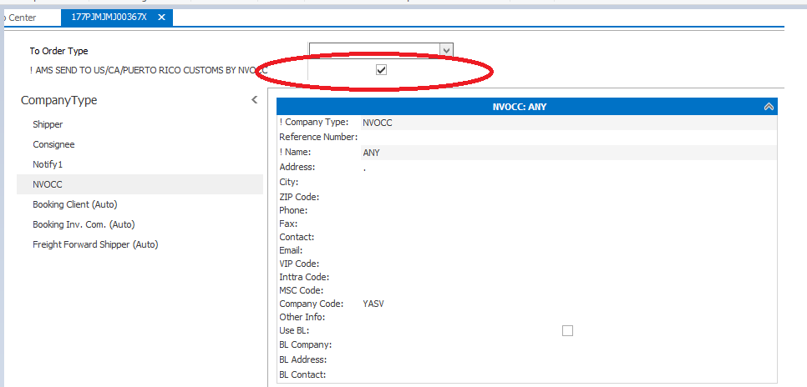

图2：TAX ID

联东网站
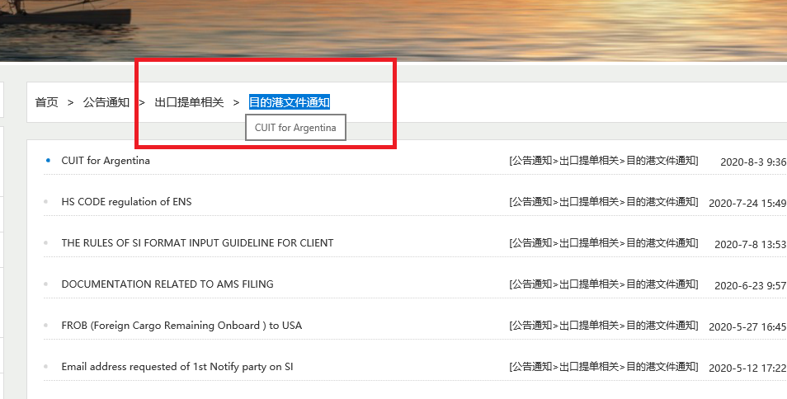
>> 联东船代作为MSC的船代，建立了公共平台以满足一些信息的共享及客户自助服务需求。 该系统本着更高效的帮助服务客户，节省客户时间，提前做好与MSC相关部门沟通核实等事宜，已经成为MSC 和客户间不可缺少的存在。 联东网站-http://web.lindomsc.com
文件相关类查询： 各类出口保函 操作指南 提单追踪 SI数据与新舱单数据对比 网上电子申请预录 目的港文件通知
联东网站指引 | 说明 | 操作流程
各类出口保函 | MSC出口文件涉及的相关保函格式 | 联东网站-->文件下载-->出口提单相关-->各种保函-->选择所需保函下载
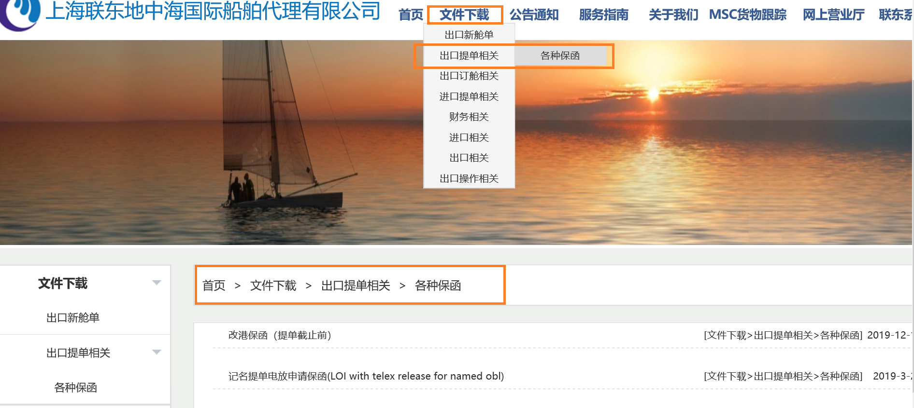

操作指南 | MSC文件要求以及各港口要求汇总该指南会随时更新，请定期关注官网最新版本 | 联东网站-->服务指南-->出口操作相关-->操作指南下载
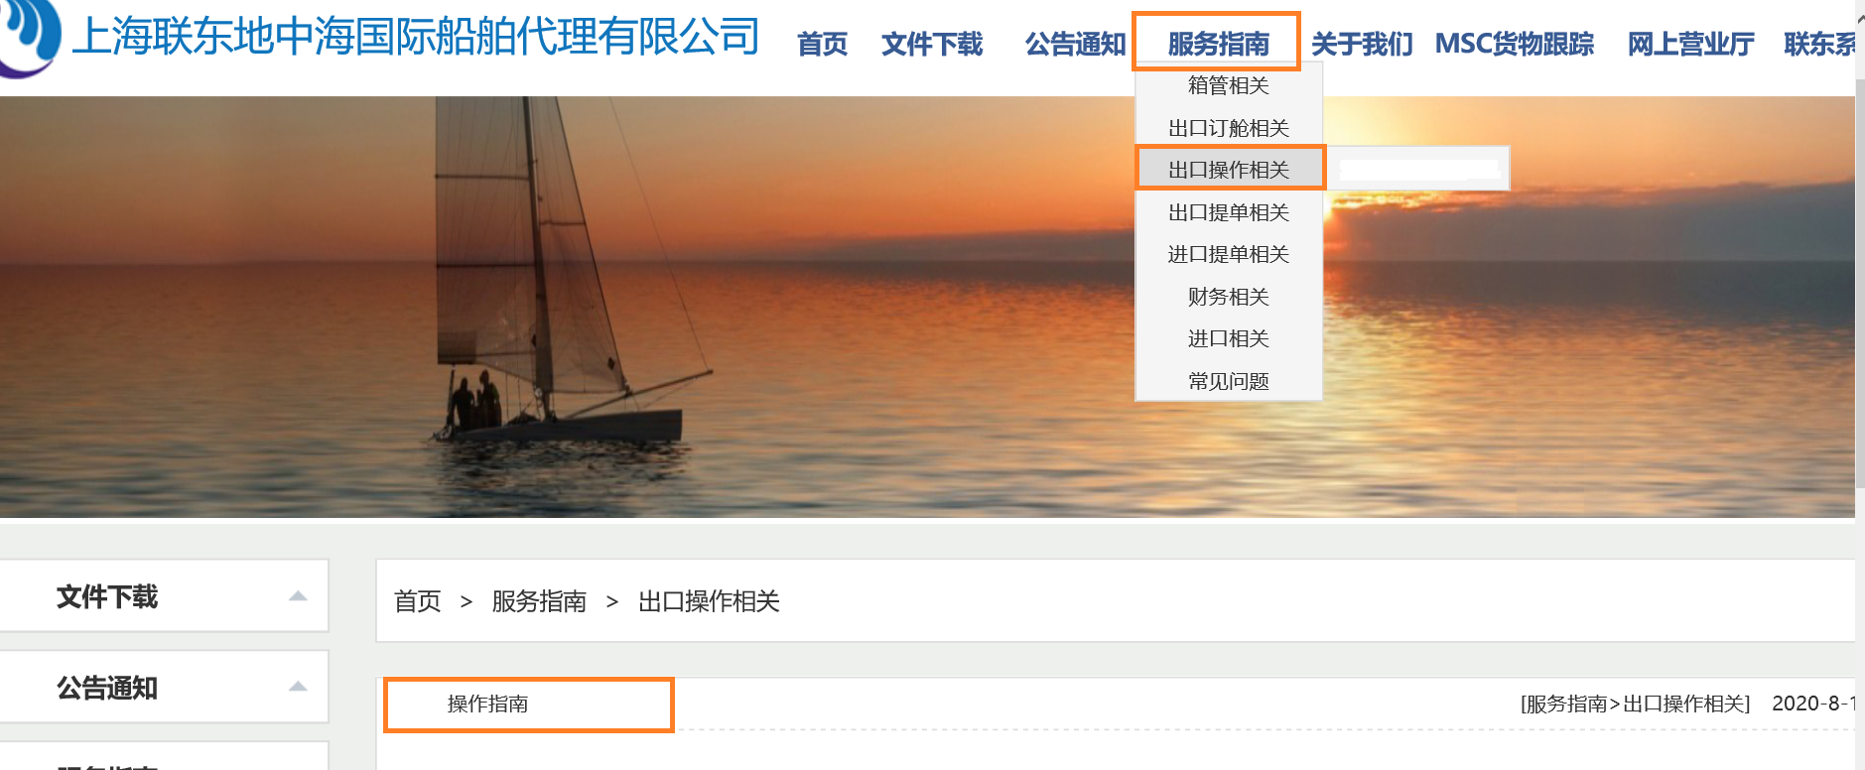

提单追踪 | 为了方便客户追踪提单的实际进度 | 联东网站-->网上营业厅-->出口提单网上营业厅-->MSC提单签发/更改查询 (客户只有在打印标志为PRINTED且签单标志为READY时才可来领取提单) 提单签发时间，提单更改时间等都能在该页面下查询以便于客户及时追踪提单进度

SI数据与新舱单数据对比 | 如未签原因显示为"箱号,封号,重量,件数,体积"时,可以通过"理货数据比对"查询并做后续更改操作 | 联东网站-->网上营业厅-->出口提单网上营业厅-->客人SI数据与理货数据对比
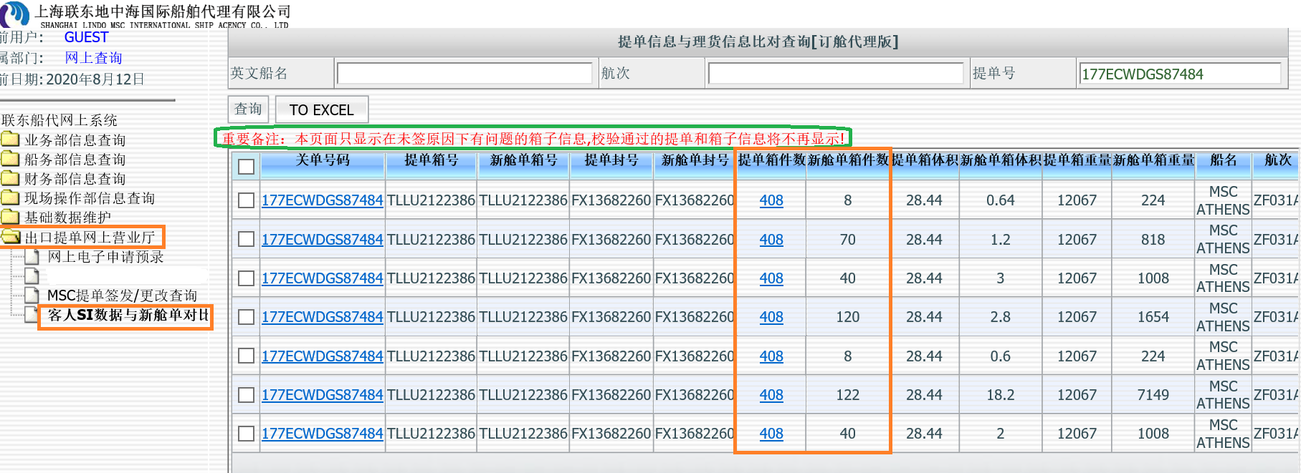

网上电子申请预录 | 方便客户操作各类申请事宜 | 联东网站-->网上营业厅-->出口提单网上营业厅-->网上电子申请预录


目的港文件通知 | 各目的港重要文件要求通知 | 联东网站-->公告通知-->出口提单相关-->目的港文件通知

联东申请事宜
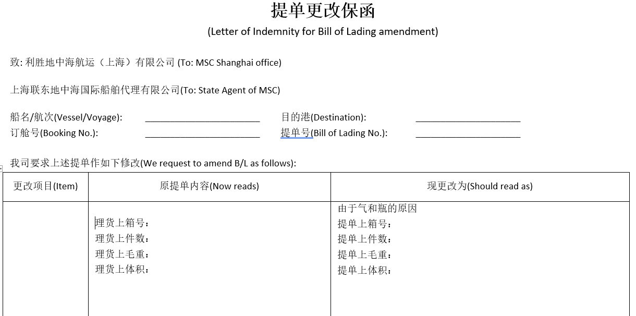
>> 联东更改平台-http://web.lindomsc.com/login.aspx(内支线仍在开发中，敬请期待)
***所有申请事宜的订舱号都应使用理货上的订舱号,且在英文半角状态填写,强烈使用IE浏览器 a)正本保函多页的必须完整且注意事项条款必须完整不可缺失 b)正本保函内容不能重叠，流水号以及订舱号必须清晰可辨 c)正本保函表头“一代确认”必须为“确认”状态，即打印保函必须在一代费用确认后选择保函打印，不能自行先打印PDF格式保函 d)所有正本保函每一页都必须有发货人章和一代章，或者骑缝章, 一式二份（异地放单保函需一式三份） e)请务必重视保函备注栏要求 （特别注意:备注的最后更改期限，尤其和目的港特殊申请延长DEADLINE的请务必准时安排） f)不接受随意篡改及PS我司确认的保函内容
申请事宜 | 操作流程 | 适用范围 | 所需额外文件证明 | 保函格式要求
改单 | 改单申请→MSC确认→一代确认费用→客户打印保函→发货人盖章→一代盖章→正本更改资料送至LINDO窗口 | 船开后客户需要更改提单 参见下列sheet联东申请事宜-1 | 1.海关要求件数毛重必须三单一致，若不一致需要提供正本理货证明 2.当品名性质发生改变，需要提供报关预录单扫描件(盖报关行章） 3.正本“非英文品名显示申请保函” 4.正本“提单收货人非当地保函” 5.正本“收货待运提单保函” 6.原发货人章无法直译的情况，请提供中英文对照资料或者名片或者注册资料 | 1.原发货人正本章或者扫描章 2.一代正本章 3.收发通更改需要原发货人公章或者扫描公章 4.若电放/异放下更改,原电放件和异签证明需要归还至MSC 5.若提单遗失，保函需发货人正本公章
分并单 | 分并单申请→MSC确认→一代确认费用→客户打印保函→发货人盖章→一代盖章→正本分并单资料送至LINDO窗口 | 船开后客户需要拆分或合并提单 | 若涉及提单内容更改，同上 | 1.所涉及所有提单的原发货人正本章或者扫描章 2.一代正本章 3.收发通更改需要原发货人公章或者扫描公章
仅船公司舱单更改 | 一代提交更改申请→MSC确认=一代确认 | 仅船开后更改船公司舱单 SCT CODE,TMS CODE,N/A,FRT | / | 无需派送正本未出提单保函至MSC,一旦一代提交申请将视为已确认责任风险及费用
船开后更改目的港保函 | 改港申请→MSC CSR确认→一代确认→客户打印保函→发货人盖章→一代盖章→正本改港资料送至我司CSR | 船开后客户要求更改港口 | 若有同时更改其他内容,需要与改港保函一并送至MSC | 1.所涉及所有提单的原发货人正本章或者扫描章 2.一代正本章
TO ORDER提单电放保函 | 电放申请→一代确认→客户打印保函→发货人盖章→一代盖章→正本电放资料送至LINDO窗口 | 1.船开后客户需要更改安排电放/目的港放单 2.不接受电放国家:Angola/Colombia/Costa Rica/Guatemala/Iran/Venezuela/Mozambique(除转运)/Chile/Ecuador | 原发货人公章无法直译的情况，请提供中英文对照资料或者名片或者注册资料 | 1.原发货人境内公司正本公章/境外公司扫描章 2.一代正本章 3.提单复印件
记名提单电放保函 | 电放申请→一代确认→客户打印保函→发货人盖章→一代盖章→正本电放资料送至LINDO窗口 | 1.船开后客户需要更改安排电放/目的港放单 2.不接受电放国家:Angola/Colombia/Costa Rica/Guatemala/Iran/Venezuela/Mozambique(除转运） | 原发货人公章无法直译的情况，请提供中英文对照资料或者名片或者注册资料 | 1.原发货人境内公司正本公章/境外公司扫描章 2.一代正本章 3.提单复印件
异签/放单 | 异签/放申请→一代确认→客户打印保函→发货人盖章→一代盖章→正本异签/放资料送至LINDO窗口 | 客户要求在非起运港非目的港的第三地城市安排放单 | 原发货人公章无法直译的情况，请提供中英文对照资料或者名片或者注册资料 | 1.原发货人境内公司正本公章/境外公司扫描章 2.一代正本章
撤销电放/异签 | 撤销电放/异签申请→MSC确认→一代确认费用→客户打印保函→发货人盖章→一代盖章→正本撤销电放/异签资料送至LINDO窗口 | 1.电放完成之后,客户要求撤销电放重新在起运港签发整套提单 2.异放完成之后,客户要求撤销异放重新在起运港签发整套提单 3.我司收到上述正本资料后再与所涉及的MSC确认 | 原发货人公章无法直译的情况，请提供中英文对照资料或者名片或者注册资料 | 1.原发货人境内公司正本公章/境外公司扫描章 2.一代正本章 3.原电放件和异签证明需要归还至MSC
起运港非上海提单领取 | 起运港非上海申请→MSC确认→客户打印保函→申领公司盖章→正本起运港非上海资料送至我司 | 客户要求在上海领取提单(起运港目的港非上海) | 1.提单领取费用 2.领单人身份证原件及复印件 3.涉及换单和更改，需要提单换单保函和改单保函 | 领单公司正本公章
订舱号更改 | 订舱号更改申请→MSC确认→一代确认→客户打印保函→发货人盖章→一代盖章→正本订舱号更改资料送至我司 | 客户未按SI提交的订舱号上船,需要向船公司申请手动更改提单上订舱号 | 若海关引起未上船需提供查验发票或者海关通知单 | 1.所涉及所有提单的原发货人正本章或者扫描章 2.一代正本章
船证明 | 船证明申请→MSC确认→一代确认→客户打印保函→发货人盖章→一代盖章→正本船证明资料送至LINDO窗口 | 船开后客人要求出具船证明信息 | / | 1.一代正本章 2.客户需多提供一份供联东留底
船开前改单 | 一代提交申请→MSC确认=一代确认 | SI提交后需要更改内容 ，包括SI阶段错误提交所有内容 （除更改箱号/COD） 参见下列sheet联东申请事宜-1 | / | 无需派送正本未出提单保函至MSC,一旦一代提交申请将视为已确认责任风险及费用
 | (1.1)SI提交后需要更改箱号 | 参见下列sheet联东申请事宜-1 | / | 根据各部门实际情况确认
 | (1.2)SI提交后需要更改COD (如仅SI内容错误，则适用于上述 “1”） | 参见下列sheet联东申请事宜-1 | / | 根据各部门实际情况确认

特例：由于特殊原因客人需要按SI来签单时，请提供情况说明，情况说明保函格式请用网上下载的更改保函格式填写。 原内容请填写理货信息，更改后内容请填写SI信息。 请注意MSC有权根据实际情况来判断是否接受贵司这种申请，或要求贵司进一步提供相关文件做为参考审核。
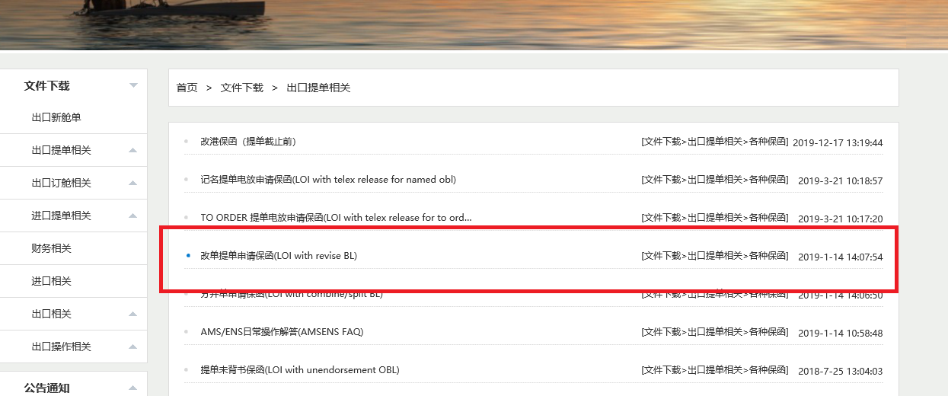

样例：1.由于是BBK CARGO， 箱号显示在品名中
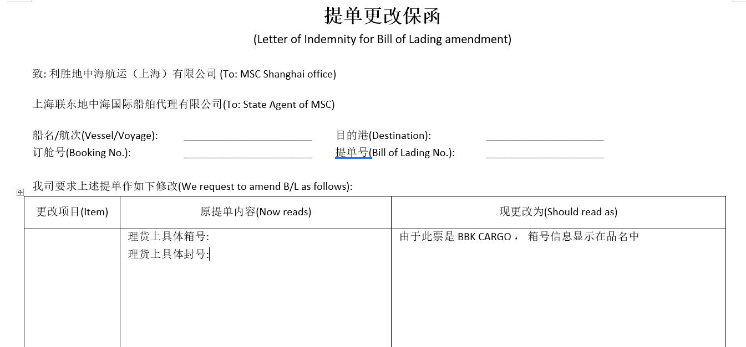

2. SI 数据与理货不一致
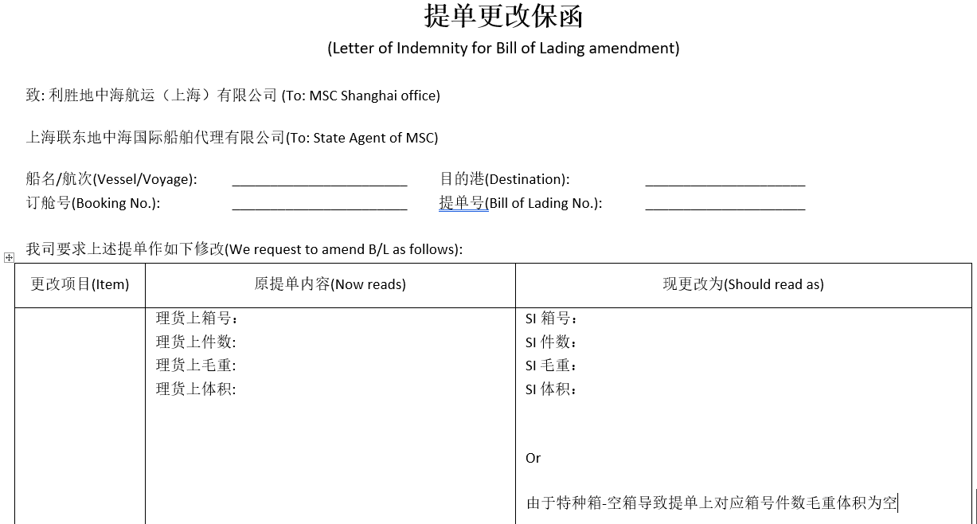

3. 封号与理货不一致
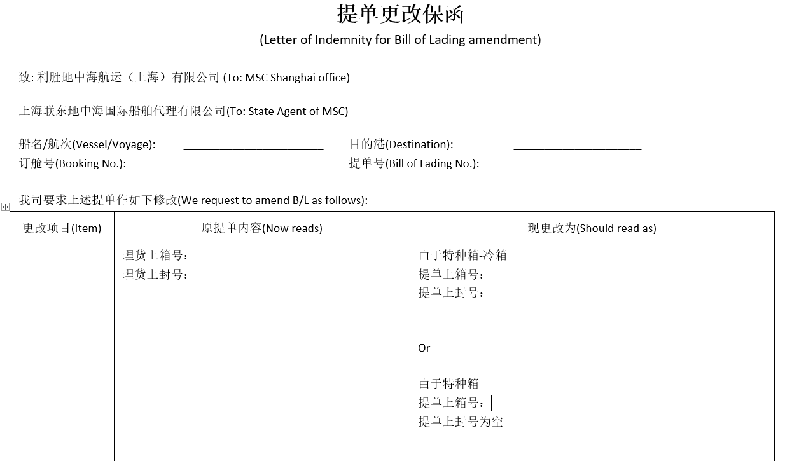

4. 由于气瓶原因数据与理货不一致

更改注意事项

>> 更改申请提交阶段注意事项：
1.加拿大航线， 不接受的非法字符： ！@#￥%……&*（）<>?
2.提单归还地以及新提单签发地：
a)客户应该核实实际情况后正确填写提单归还地以及新提单签发地的城市
b)已安排过目的港放单的或者提单已在目的港的， 应该正确填写归还地为POD(城市名)
c)部分提单分开归还的， 应该正确备注，例如1/3 旧OBL还至POL(城市名), 2/3旧OBL 还至POD(城市名), 新OBL在POD(城市名)出
3.品名内容：
a)品名中涉及小包装显示的， 务必写清楚与实际包装单位的对等关系，例如20PACKAGES(PKG TYPE)=11PALLETS+9CARTONS
b)涉及总数据的信息只能显示在最后个箱子的品名最后，建议以TOTAL XXX显示，以免混淆
4.箱号/封号：
a)箱号有指定位置录入，不要混淆提交在件数等栏位中
b)不更改箱号的情况下，对应的箱号只需要填在箱号NOW READ栏， SHOULD READ栏请留空
c)若不涉及更改封号，在提交阶段请不要录入封号内容
d)封号会按照实际理货出单， 只有封号要求更改为非理货信息时才需要提交申请
5.分列CARGO更改:
a)增加一个CARGO: NOW READ-NIL， SHOULD READ- 应该包含件毛体唛头包装单位HS CODE等所有信息
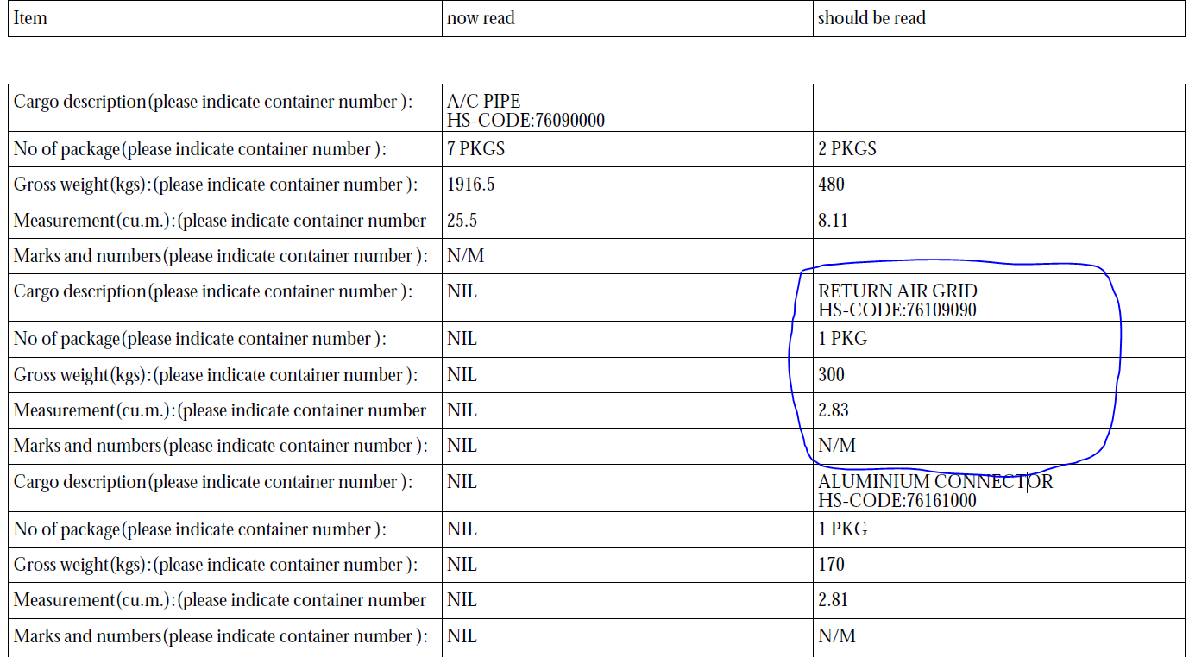

b)删去一个CARGO: NOW READ-原内容，SHOULD READ-DELETE
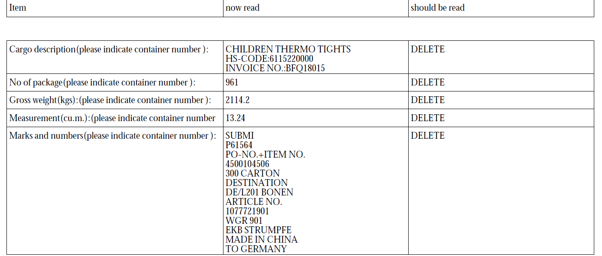

c)更改其中一个CARGO: NOW READ-原内容，SHOULD READ- 只填更改项目，不更改项目不要提交， 留白

